Sheet1
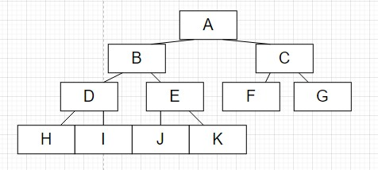

b) | complete
 | full

Sheet2
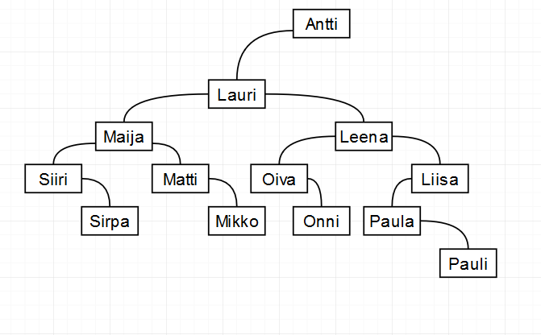
b) | Antti | Lauri | Maija | Siiri | Sirpa | Matti | Mikko | Leena | Oiva | Onni | Liisa | Paula | pauli

Sheet3
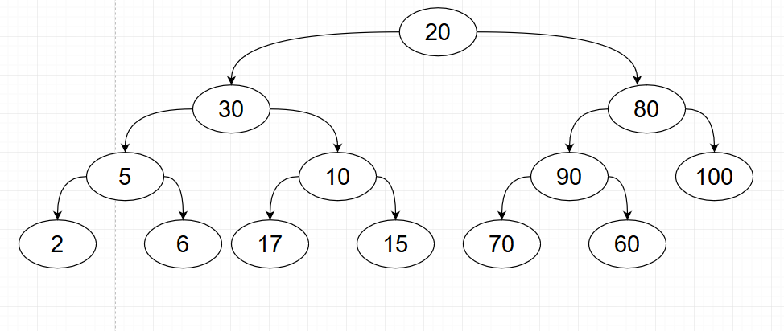
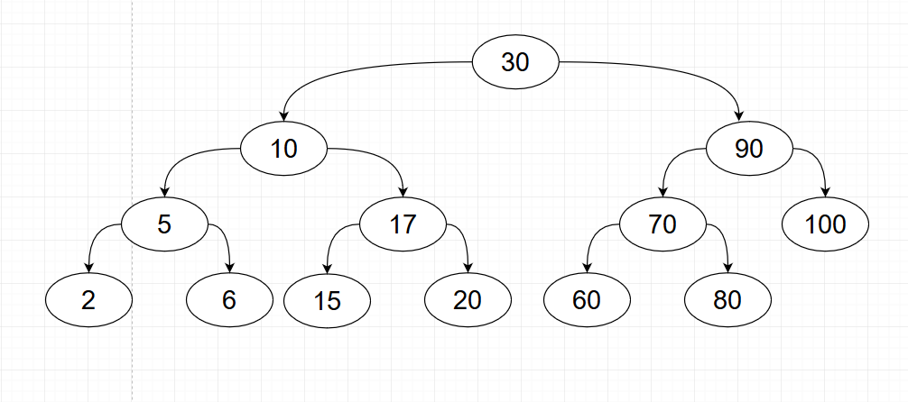
a | b

Sheet4
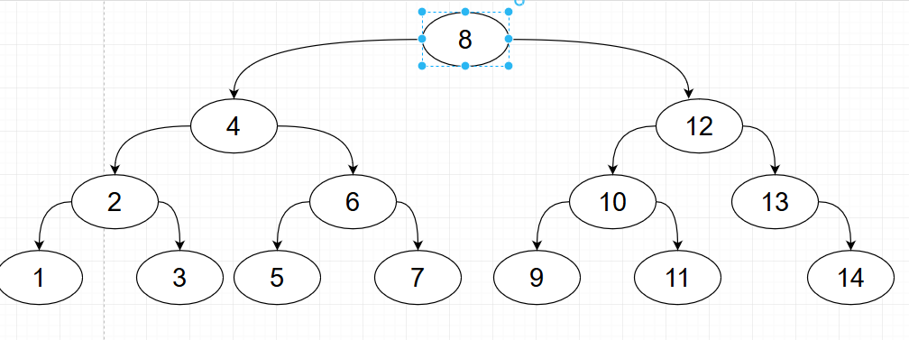
Aarne | 1
Aarni | 2
Aarno | 3
Aino | 4
Einari | 5
Eino | 6
Iiris | 7
Janika | 8
Janina | 9
Janita | 10
Jousia | 11
Kristian | 12
Tenho | 13
Virpi | 14

Sheet6
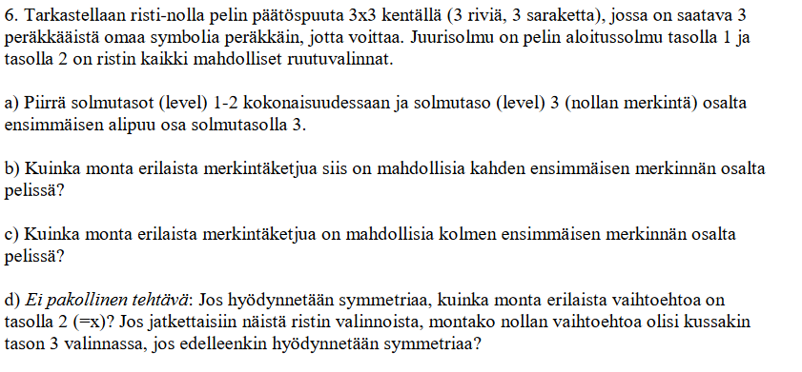
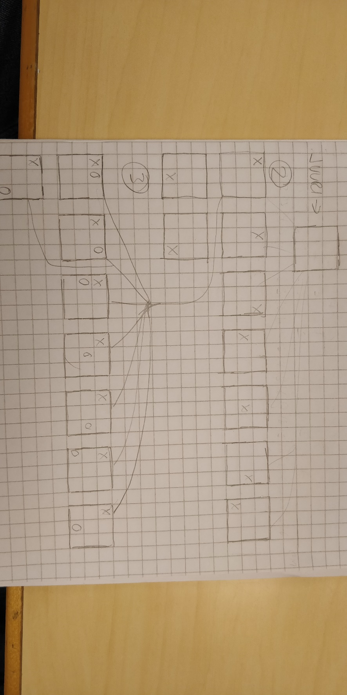
a)

b) | 9*8 = | 72
c) | 9*8*7 = | 504

